Graficos projecao
Projeção (s,S) atual Material 3
 | Estoque | Necessidade
 | 30000 | 285.01138195
 | 29714.988618 | 90.665503037
 | 29624.323115 | 152.75812182
 | 29471.564993 | 148.12857516
 | 29323.436418 | 236.72868178
 | 29086.707736 | 401.70576335
 | 28685.001973 | 78.150102531
 | 28606.85187 | 271.63497582
 | 28335.216895 | 80.278364554
 | 28254.93853 | 289.57815437
 | 27965.360376 | 283.80698522
 | 27681.55339 | 277.41755819
 | 27404.135832 | 314.34042733
 | 27089.795405 | 335.45040146
 | 26754.345003 | 370.2190305
 | 26384.125973 | 96.1022869
 | 26288.023686 | 169.63210674
 | 26118.391579 | 162.21969834
 | 25956.171881 | 293.57931605
 | 25662.592565 | 370.33831137
 | 25292.254254 | 375.4886395
 | 24916.765614 | 195.68366957
 | 24721.081944 | 194.29930063
 | 24526.782644 | 322.75599909
 | 24204.026645 | 69.201519499
 | 24134.825125 | 139.50854329
 | 23995.316582 | 181.72153568
 | 23813.595046 | 165.27428915
 | 23648.320757 | 434.70471139
 | 23213.616046 | 48.381268277
 | 23165.234777 | 287.60449069
 | 22877.630287 | 54.18352355
 | 22823.446763 | 325.63074116
 | 22497.816022 | 236.720737
 | 22261.095285 | 225.16964504
 | 22035.92564 | 188.68640028
 | 21847.23924 | 315.70854265
 | 21531.530697 | 402.1406294
 | 21129.390068 | 184.46173483
 | 20944.928333 | 71.610972987
 | 20873.31736 | 232.7028188
 | 20640.614541 | 173.69563415
 | 20466.918907 | 225.29202058
 | 20241.626886 | 304.66760727
 | 19936.959279 | 328.30871278
 | 19608.650566 | 148.53081732
 | 19460.119749 | 152.68690087
 | 19307.432848 | 290.51493646
 | 19016.917912 | 250.37646193
 | 18766.54145 | 242.43577787
...

Projeção (s,S) atual Material 6
 | Estoque | Necessidade
 | 48000 | 737.59860843
 | 47262.401392 | 852.88625303
 | 46409.515139 | 574.15512506
 | 45835.360013 | 835.71129226
 | 44999.648721 | 462.89884242
 | 44536.749879 | 394.17571178
 | 44142.574167 | 455.16781752
 | 43687.406349 | 342.5877354
 | 43344.818614 | 150.42204611
 | 43194.396568 | 277.88101611
 | 42916.515552 | 711.16205428
 | 42205.353498 | 655.84518489
 | 41549.508313 | 536.57635065
 | 41012.931962 | 612.1525861
 | 40400.779376 | 943.07507853
 | 39457.704297 | 635.09927718
 | 38822.60502 | 564.9329728
 | 38257.672047 | 570.33505796
 | 37687.336989 | 581.05209187
 | 37106.284898 | 879.49273522
 | 36226.792162 | 526.91473871
 | 35699.877424 | 598.0646817
 | 35101.812742 | 309.77369085
 | 34792.039051 | 574.37258828
 | 34217.666463 | 534.95570825
 | 33682.710755 | 665.15384941
 | 33017.556905 | 644.64894141
 | 32372.907964 | 569.6726835
 | 31803.23528 | 884.207798
 | 30919.027482 | 384.63541157
 | 30534.392071 | 524.4415915
 | 30009.950479 | 716.94856938
 | 29293.00191 | 954.34662219
 | 28338.655288 | 332.61894782
 | 28006.03634 | 406.09647735
 | 27599.939862 | 527.37902519
 | 27072.560837 | 541.59956189
 | 26530.961275 | 615.78965682
 | 25915.171619 | 163.87084566
 | 25751.300773 | 678.92812468
 | 25072.372648 | 698.84123149
 | 24373.531417 | 734.00838885
 | 23639.523028 | 389.46509346
 | 23250.057934 | 597.72050983
 | 22652.337425 | 516.03687508
 | 22136.300549 | 1118.2847444
 | 21018.015805 | 599.16018898
 | 20418.855616 | 541.26533416
 | 19877.590282 | 616.58240092
 | 19261.007881 | 522.59757814
...

Projeção (s,S) Ótimo Material 3
 | Estoque | Necessidade
 | 30000 | 232.37636465
 | 29767.623635 | 311.5144502
 | 29456.109185 | 236.74308329
 | 29219.366102 | 190.15379959
 | 29029.212302 | 312.07882077
 | 28717.133481 | 297.74808914
 | 28419.385392 | 376.39894133
 | 28042.986451 | 379.13872736
 | 27663.847724 | 116.95157722
 | 27546.896146 | 333.86441172
 | 27213.031735 | 339.85749583
 | 26873.174239 | 156.05573262
 | 26717.118506 | 73.901575472
 | 26643.216931 | 331.15664834
 | 26312.060282 | 391.09614125
 | 25920.964141 | 162.25435564
 | 25758.709786 | 322.46517048
 | 25436.244615 | 257.29680839
 | 25178.947807 | 81.618304798
 | 25097.329502 | 171.18064393
 | 24926.148858 | 300.09132918
 | 24626.057529 | 398.13284467
 | 24227.924684 | 182.32514308
 | 24045.599541 | 142.68222254
 | 23902.917319 | 281.96341812
 | 23620.9539 | 155.60247738
 | 23465.351423 | 156.44767607
 | 23308.903747 | 271.09830645
 | 23037.805441 | 277.69089221
 | 22760.114548 | 252.08118294
 | 22508.033365 | 55.829136982
 | 22452.204228 | 393.82300261
 | 22058.381226 | 120.35542936
 | 21938.025796 | 144.52777474
 | 21793.498022 | 358.57294959
 | 21434.925072 | 346.59480058
 | 21088.330271 | 303.33919379
 | 20784.991078 | 101.5064206
 | 20683.484657 | 188.77629538
 | 20494.708362 | 341.08194745
 | 20153.626414 | 203.0420421
 | 19950.584372 | 188.95222615
 | 19761.632146 | 204.46096991
 | 19557.171176 | 133.03519185
 | 19424.135984 | 322.79445553
 | 19101.341529 | 429.47281828
 | 18671.86871 | 379.0665714
 | 18292.802139 | 156.86971005
 | 18135.932429 | 106.37208957
 | 18029.560339 | 286.58480601
...
Projeção (s,S) Ótima Material 6
 | Estoque | Necessidade
 | 48000 | 662.79763778
 | 47337.202362 | 795.59008028
 | 46541.612282 | 466.249815
 | 46075.362467 | 692.43802829
 | 45382.924439 | 490.18988767
 | 44892.734551 | 801.43183581
 | 44091.302715 | 173.32640988
 | 43917.976305 | 707.26254126
 | 43210.713764 | 443.69244687
 | 42767.021317 | 728.22145143
 | 42038.799866 | 472.70458624
 | 41566.09528 | 837.99892212
 | 40728.096357 | 576.04639764
 | 40152.04996 | 572.06062151
 | 39579.989338 | 495.49839416
 | 39084.490944 | 475.24347372
 | 38609.24747 | 808.10280787
 | 37801.144662 | 466.97575564
 | 37334.168907 | 261.83518203
 | 37072.333725 | 911.47022315
 | 36160.863502 | 706.28216511
 | 35454.581337 | 781.85210705
 | 34672.729229 | 486.55085306
 | 34186.178376 | 849.32683207
 | 33336.851544 | 691.79864856
 | 32645.052896 | 864.9360756
 | 31780.11682 | 380.08678852
 | 31400.030032 | 335.47463266
 | 31064.555399 | 885.14926733
 | 30179.406132 | 643.56231798
 | 29535.843814 | 714.43053532
 | 28821.413278 | 914.59261175
 | 27906.820667 | 936.63424577
 | 26970.186421 | 753.45912767
 | 26216.727293 | 550.12075133
 | 25666.606542 | 755.22022327
 | 24911.386319 | 786.75282961
 | 24124.633489 | 467.65626022
 | 23656.977229 | 650.21767186
 | 23006.759557 | 679.24100845
 | 22327.518548 | 186.17853191
 | 22141.340017 | 634.22846043
 | 21507.111556 | 678.59918906
 | 20828.512367 | 612.09771101
 | 20216.414656 | 850.24454811
 | 19366.170108 | 776.11296912
 | 18590.057139 | 531.87409122
 | 18058.183048 | 378.95307004
 | 17679.229978 | 517.17502938
 | 17162.054948 | 647.81558964
...

Projeção (t,s,S) Ótima Material 6
 | Estoque | Necessidade
 | 44800 | 467.92560822
 | 44332.074392 | 733.25572726
 | 43598.818665 | 821.24901554
 | 42777.569649 | 588.22589735
 | 42189.343752 | 871.67315447
 | 41317.670597 | 786.40399995
 | 40531.266597 | 604.40047595
 | 39926.866121 | 470.89297521
 | 39455.973146 | 407.04471306
 | 39048.928433 | 1018.7662385
 | 38030.162195 | 1032.4755073
 | 36997.686687 | 343.67558528
 | 36654.011102 | 907.0399616
 | 35746.97114 | 651.71553807
 | 35095.255602 | 396.14724196
 | 34699.10836 | 552.86352065
 | 34146.24484 | 557.52836624
 | 33588.716473 | 459.04477014
 | 33129.671703 | 961.12390603
 | 32168.547797 | 505.75916805
 | 31662.788629 | 649.43936095
 | 31013.349268 | 491.88574993
 | 30521.463518 | 424.33218222
 | 30097.131336 | 603.16212712
 | 29493.969209 | 779.70488896
 | 28714.26432 | 663.14246466
 | 28051.121855 | 364.49338687
 | 27686.628468 | 217.986575
 | 27468.641893 | 678.16278251
 | 26790.479111 | 652.75765434
 | 26137.721457 | 670.70169536
 | 25467.019761 | 577.81445562
 | 24889.205306 | 495.19189357
 | 24394.013412 | 960.13099784
 | 23433.882414 | 438.89984767
 | 22994.982567 | 901.61010707
 | 22093.372459 | 286.71628007
 | 21806.656179 | 692.29256671
 | 21114.363613 | 688.79292668
 | 20425.570686 | 695.29107238
 | 19730.279614 | 548.10631286
 | 19182.173301 | 515.32350391
 | 18666.849797 | 398.20327277
 | 18268.646524 | 991.38875285
 | 17277.257771 | 559.3823581
 | 16717.875413 | 546.90522369
 | 16170.970189 | 588.92223648
 | 15582.047953 | 603.66588659
 | 14978.382066 | 349.30669444
 | 14629.075372 | 800.93597935
...
Projeção (t,s,S) Ótimo Material 3
 | Estoque | Necessidade
 | 30000 | 40.459008509
 | 29959.540991 | 326.38941263
 | 29633.151579 | 354.61350998
 | 29278.538069 | 370.82206516
 | 28907.716004 | 228.37944505
 | 28679.336559 | 163.82030962
 | 28515.516249 | 304.37893349
 | 28211.137316 | 84.631061088
 | 28126.506254 | 278.10231324
 | 27848.403941 | 302.38388983
 | 27546.020051 | 335.00127683
 | 27211.018775 | 79.142300297
 | 27131.876474 | 165.75080979
 | 26966.125664 | 168.69589406
 | 26797.42977 | 27.051604242
 | 26770.378166 | 389.47964833
 | 26380.898518 | 28.430681029
 | 26352.467837 | 329.16608271
 | 26023.301754 | 74.332843253
 | 25948.968911 | 189.01360905
 | 25759.955302 | 404.73365779
 | 25355.221644 | 103.03705327
 | 25252.184591 | 274.81566592
 | 24977.368925 | 359.20907542
 | 24618.159849 | 85.430642826
 | 24532.729207 | 48.742219935
 | 24483.986987 | 124.33901524
 | 24359.647971 | 37.560274636
 | 24322.087697 | 289.82437265
 | 24032.263324 | 391.92138128
 | 23640.341943 | 70.225885002
 | 23570.116058 | 225.82257221
 | 23344.293486 | 304.5732613
 | 23039.720224 | 49.14303707
 | 22990.577187 | 372.16615931
 | 22618.411028 | 370.19467201
 | 22248.216356 | 367.84691927
 | 21880.369437 | 181.0724967
 | 21699.29694 | 358.61607596
 | 21340.680864 | 328.96062834
 | 21011.720236 | 78.331159356
 | 20933.389076 | 381.28210916
 | 20552.106967 | 115.19974484
 | 20436.907222 | 138.20125585
 | 20298.705966 | 285.88001133
 | 20012.825955 | 30.5653475
 | 19982.260608 | 404.67352429
 | 19577.587083 | 169.46133955
 | 19408.125744 | 315.93496928
 | 19092.190775 | 312.65643673
...

Faltas
7
Política | Custo Total | Custo Estoque | Custo Pedido | N Pedidos | N Faltas
[50, 350] | R$ 86,317.56 | R$ 77,017.56 | R$ 9,300.00 | 3 | 33
[60, 350] | R$ 87,154.54 | R$ 77,854.54 | R$ 9,300.00 | 3 | 27
[70, 350] | R$ 87,875.19 | R$ 78,296.19 | R$ 9,579.00 | 3 | 20
[80, 350] | R$ 89,033.49 | R$ 77,563.49 | R$ 11,470.00 | 4 | 15
[90, 350] | R$ 89,503.29 | R$ 77,196.29 | R$ 12,307.00 | 4 | 11
[100, 350] | R$ 90,694.17 | R$ 78,294.17 | R$ 12,400.00 | 4 | 6
[110, 350] | R$ 91,789.61 | R$ 79,327.61 | R$ 12,462.00 | 4 | 5
[120, 350] | R$ 93,541.70 | R$ 79,839.70 | R$ 13,702.00 | 4 | 2
[130, 350] | R$ 95,910.80 | R$ 80,472.80 | R$ 15,438.00 | 5 | 1
[140, 350] | R$ 97,034.19 | R$ 81,534.19 | R$ 15,500.00 | 5 | 0
[150, 350] | R$ 98,532.34 | R$ 83,032.34 | R$ 15,500.00 | 5 | 0

8864
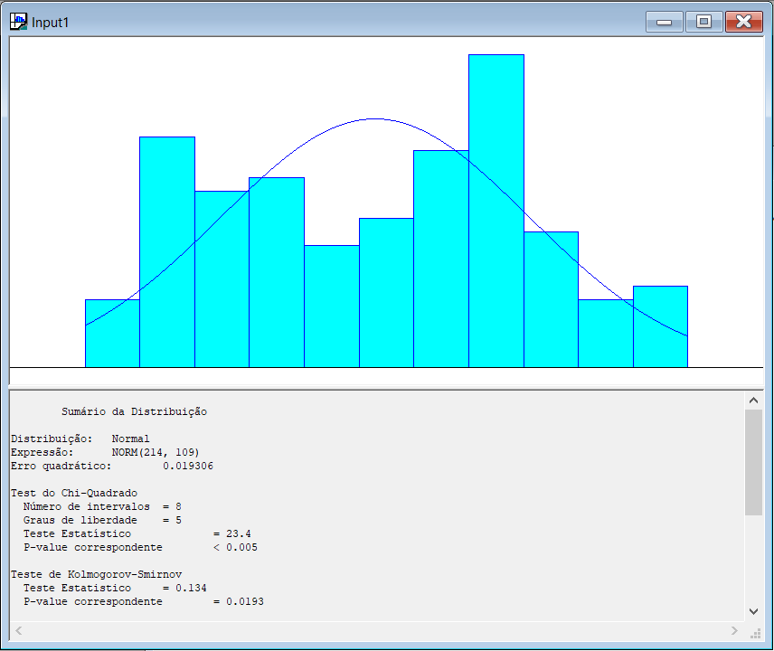
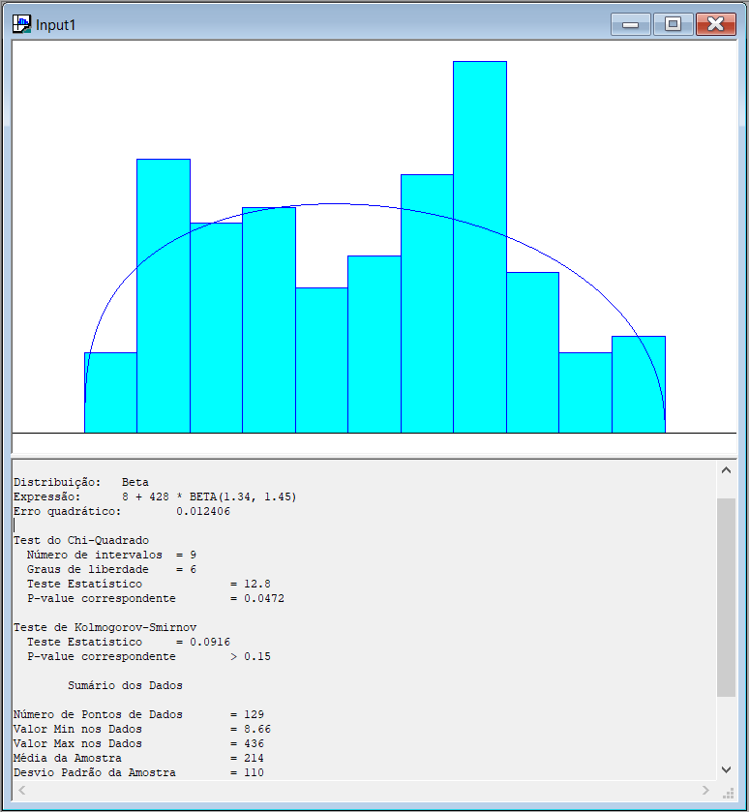

697
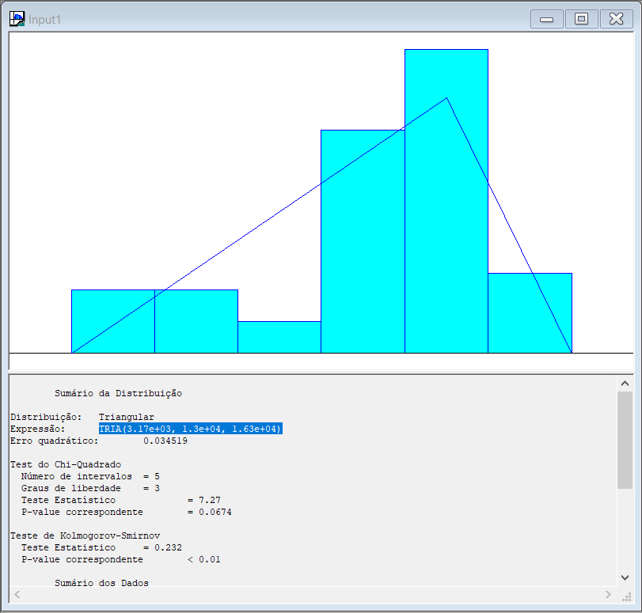
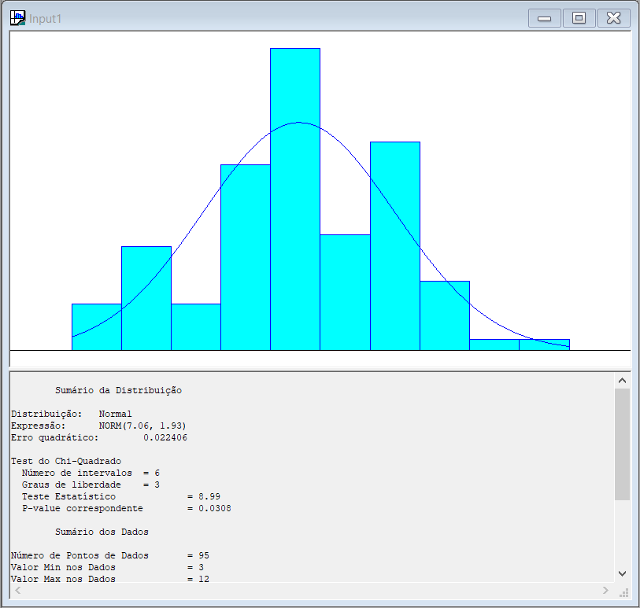
Lead Time

8863
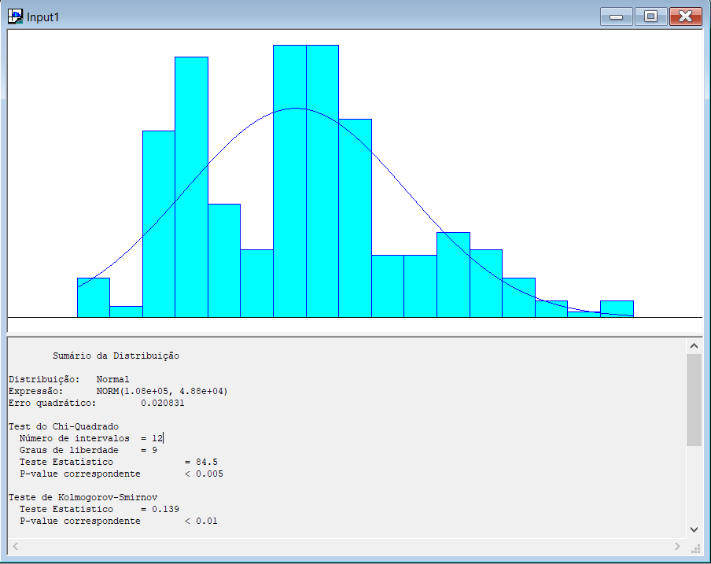

1972
